План
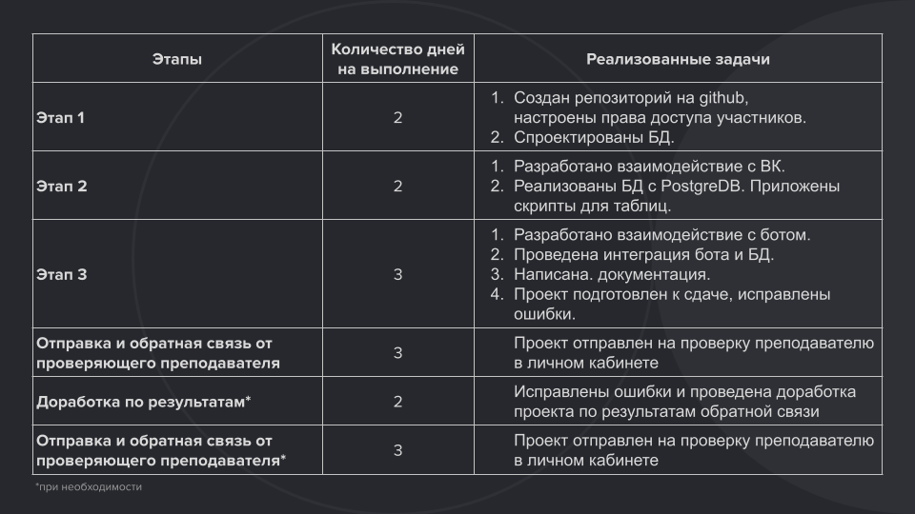

 |  | Статус
1 этап: | Комментарий | Участник А - Андрей | Участинк Б - Екатерина
1. Участник А. Создайте общий репозиторий на GitHub. Для предоставления доступа другим участникам нужно зайти в Settings репозитория проекта, найти раздел Collaborators, кликнуть по кнопке Add people, добавить ник напарника и выбрать роль Admin. | Нужно проверить доступ | Репозиторий создал VKinder_AG_ES, права дал.
2. Участник Б. Спроектируйте БД. В БД должно быть создано минимум 3 таблицы. | Создано 4 таблицы | Объектную модель спроектировал. БД создал, необходимо создать скрипты на создание таблиц
2 этап:
1. Участник А. Разработайте взаимодействие с ВКонтакте для получения информации о пользователях и их фотографий. Можно использовать готовые библиотеки. | Есть наработки из предыдущей курсовой, можно их использовать | Выполнено
2. Участник Б. Реализуйте БД для программы с помощью PostgreDB. Приложите скрипты для создания таблиц, чтобы преподаватель смог создать у себя БД. Можно использовать ORM. | Есть наработки из предыдущей курсовой, можно их использовать | Выполнено
3 этап:
1. Участник А.
Разработайте взаимодействие с ботом. Можно воспользоваться этим шаблоном. Будет плюсом, если вы добавите кнопки для более удобного взаимодействия с пользователем.
Подготовьте проект к сдаче курсовой работы. Исправьте ошибки. |  | выполнено
2. Участник Б.
Реализуйте интеграцию бота и БД. Напишите документацию. |  | выполнено
Подготовьте проект к сдаче курсовой работы. Исправьте ошибки.

